Påmeldingskjema
Påmeldingsskjema til BKTS 2026 - Gran 12.-14.juni

Kontaktperson: |  |  |  |  |  | Kontaktperson: |  |  |  |  |  | Merethe Wollan Blisten Mob: 99 56 63 11
E-post: |  |  |  |  |  | Innbetaling kontonr: |  |  |  |  |  | 2280 63 67994 |  |  |  |  |  |  |  | Merkes med turnstevne + klubb |  |  |  |  |  |  | Freesbeegolf
Telefon: |  |  |  |  |  | Påmelding sendes til: |  |  |  |  |  | bkts2026@granil.no |  |  |  |  |  |  |  |  |  |  |  |  |  |  | NEI
 |  |  |  |  | 0 |  |  |  |  |  |  |  |  |  |  |  |  |  |  |  |  |  | NB! Workshop med aldersanbefaling fra 7 klasse og oppover (12-18 år) Foredrag om trening & ernæring v/Anne Marte Sneve Skadeforebyggende trening v/ Christina Ekeren
Klubb: |  |  |  |  | 1 | Antall utøvere |  |  |  | 0
0 | 0 | 0 | 0 | 0 | 2 | Antall trenere/foresatte |  |  |  | 0
 |  |  |  |  |  | Sum i kroner |  |  |  | 0 |  |  |  |  |  |  |  |  |  |  |  |  | NB! Se ønsket ferdighetsnivå på workshop i bildet til høyre ved påmelding!
 |  |  |  |  |  | JA |  |  | NEI
Stevnedeltakelse inkluderer T-skjorte, og middag, aktiviteter og noe transport |  |  |  |  |  | DELTAKER |  |  |  | TRENER/FORESATT |  | T-SKJORTER |  |  |  |  |  |  |  |  |  |  | AKTIVITETER
Overnatting inkluderer overnatting m/frokost lørdag og søndag |  |  |  |  |  | kr 0 | kr 0 | kr 0 | kr 0 | kr 0 | kr 0 | 0 | 0 | 0 | 0 | 0 | 0 | 0 | 0 | 0 | 0 | 0
 |  |  |  |  |  | kr 600 | kr 350 | kr 50 | kr 50 | kr 600 | kr 350 | Sett 1 foran størrelsen du ønsker |  |  |  |  |  |  |  |  |  |  | Velg 3 aktiviteter i prioritert rekkefølge i rullgardin |  |  | KOMMENTARER
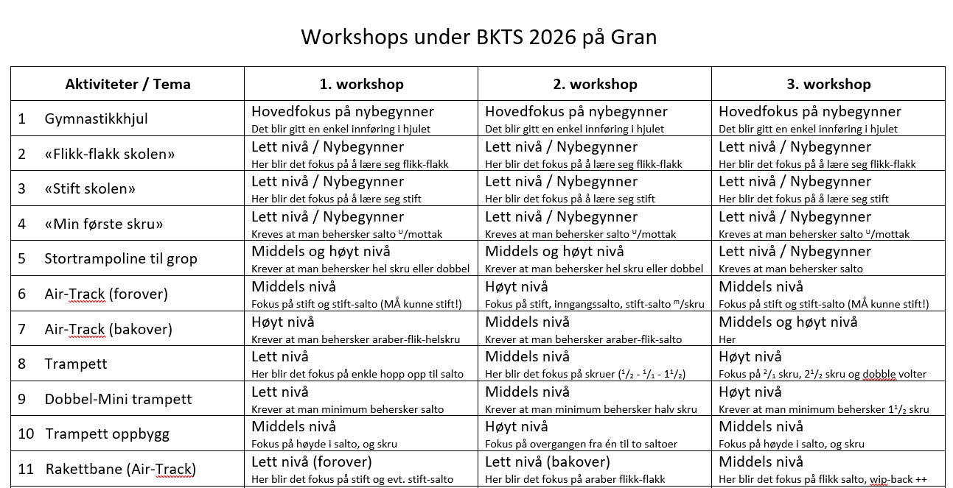
 | Fornavn | Etternavn | Født i år | Ant. stevner, inkludert årets. | Allergier eller andre forbehold | Deltagelse 1= Lør+ sønd 2= søndag | Overnatte 1= fre-sønd 2= lør-sønd | Lunsj Ost og skinke Baguette Antall: 1 eller 2 | Lunsj Karbonade Baguette Antall: 1 eller 2 | Deltagelse 1= Lør+ sønd 2= søndag | Overnatte 1= fre-sønd 2= lør-sønd | 6 år | 8 år | 10 år | 12 år | 14 år | XS | S | M | L | XL | XXL | 1. workshop | 2. workshop | 3. workshop
1
2
3
4
5
6
7
8
9
10
11
12
13
14
15
16
17
18
19
20
21
22
23
24
25
26
27
28
29
30
31
32
33
34
35
36
37
38
39
40
41
42
43
44
45
46
47
48
49
50

